List1
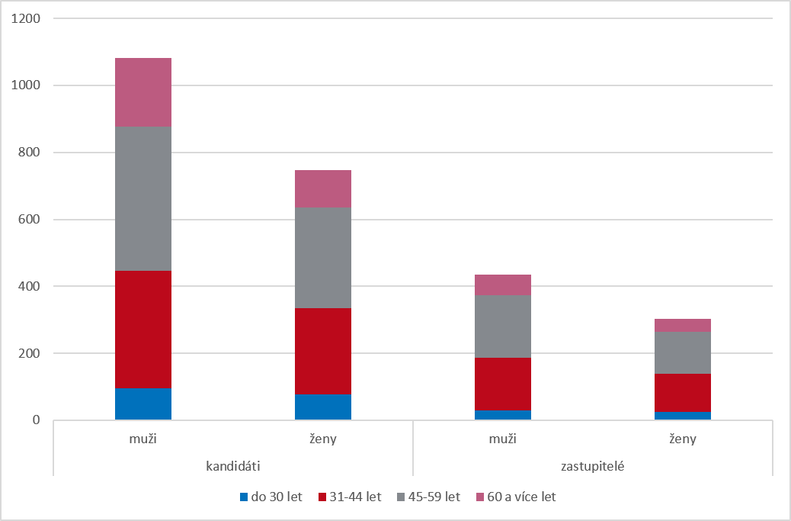
Graf 10 Kandidáti a zastupitelé podle pohlaví a věku v nových volbách ve volebním období 2022–2026

